Лист1
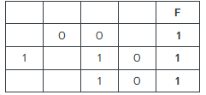
1 | 2 | 3 | 4 | f
x | y | w | z | f
0 | 0 | 1 | 1 | 1
0 | 1 | 1 | 0 | 1
0 | 1 | 1 | 1 | 1
1 | 1 | 1 | 0 | 1
1 | 1 | 1 | 1 | 1

1 | 2 | 3 | 4 | f
w | x | y | z
1 | 0 | 0 | 1
1 | 0 | 1 | 0
1 | 0 | 1 | 1
1 | 1 | 1 | 0
1 | 1 | 1 | 1

